关系图
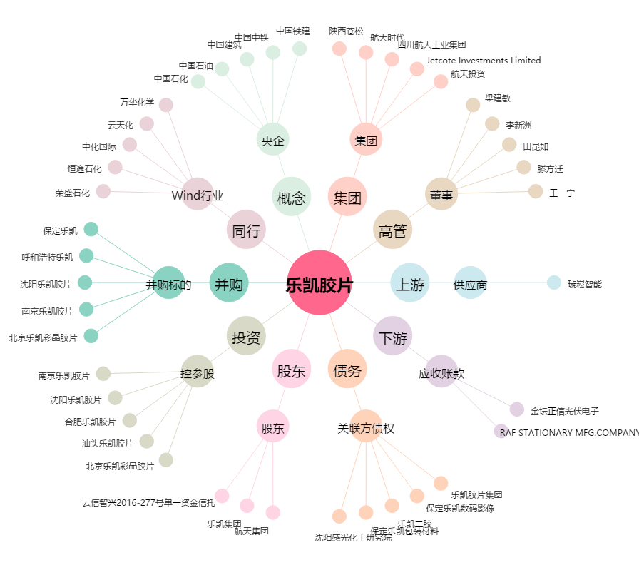
乐凯胶片[600135.SH] - 关系概览图

